2. Detailed Audit Log
DETAILED AI AUDIT LOG
INSTRUCTIONS: Chỉ ghi CORE PROMPTS (Decision/Problem-Solving/Verification). Mỗi entry phải trả lời đầy đủ 4 câu hỏi trong Human Delta.
Entry # | Prompt Type | Stage/Component | Problem/Context | Prompt to AI | AI Response (Summary) | Human Delta & Reflection | Evidence
1 | DECISION | Business & Problem Understanding | Mới nhận đề cương (Proposal) trong thư mục Next-Hour Traffic Forecasting; cần hiểu bài toán, câu hỏi nghiên cứu và phạm vi trước khi bắt tay làm. | Phân tích đề cương nghiên cứu "What Each Data Repair Step Is Worth in Next-Hour Traffic Forecasting on the Istanbul Open Data and What Happens on Holidays" trong thư mục dự án: tóm tắt bài toán, các research question, dữ liệu, phương pháp và đóng góp dự kiến, trình bày theo trình tự logic để nhóm nắm rõ phạm vi đề tài trước khi triển khai. | AI tóm tắt bài toán: dự báo số xe giờ kế tiếp cho từng ô đường trên dữ liệu mở IBB; 3 câu hỏi (mô tả dữ liệu, so sánh mô hình, thang sửa dữ liệu và ngày lễ); đóng góp chính là "thang sửa dữ liệu" đo giá trị từng bước sửa. | Critical Thinking: Đề cương chỉ dùng 2 tháng (03–04/2024), tức chỉ kỳ lễ Ramazan và ngày 23/04, với 10 mô hình: quá ít ngày lễ để kết luận, quá nhiều mô hình so với câu hỏi chính. Contextualization: Đề tài phải chạy được trên laptop cá nhân và đủ chắc để nộp hội nghị. Creative Synthesis: Giữ khung 3 câu hỏi và "thang sửa dữ liệu", nhưng mở rộng sang nhiều năm với 8 quý kiểm thử (xem Entry 4, 11). Decision Ownership: Nhóm chốt giữ 3 RQ và đóng góp repair ladder, thay đổi phạm vi dữ liệu và số mô hình. | 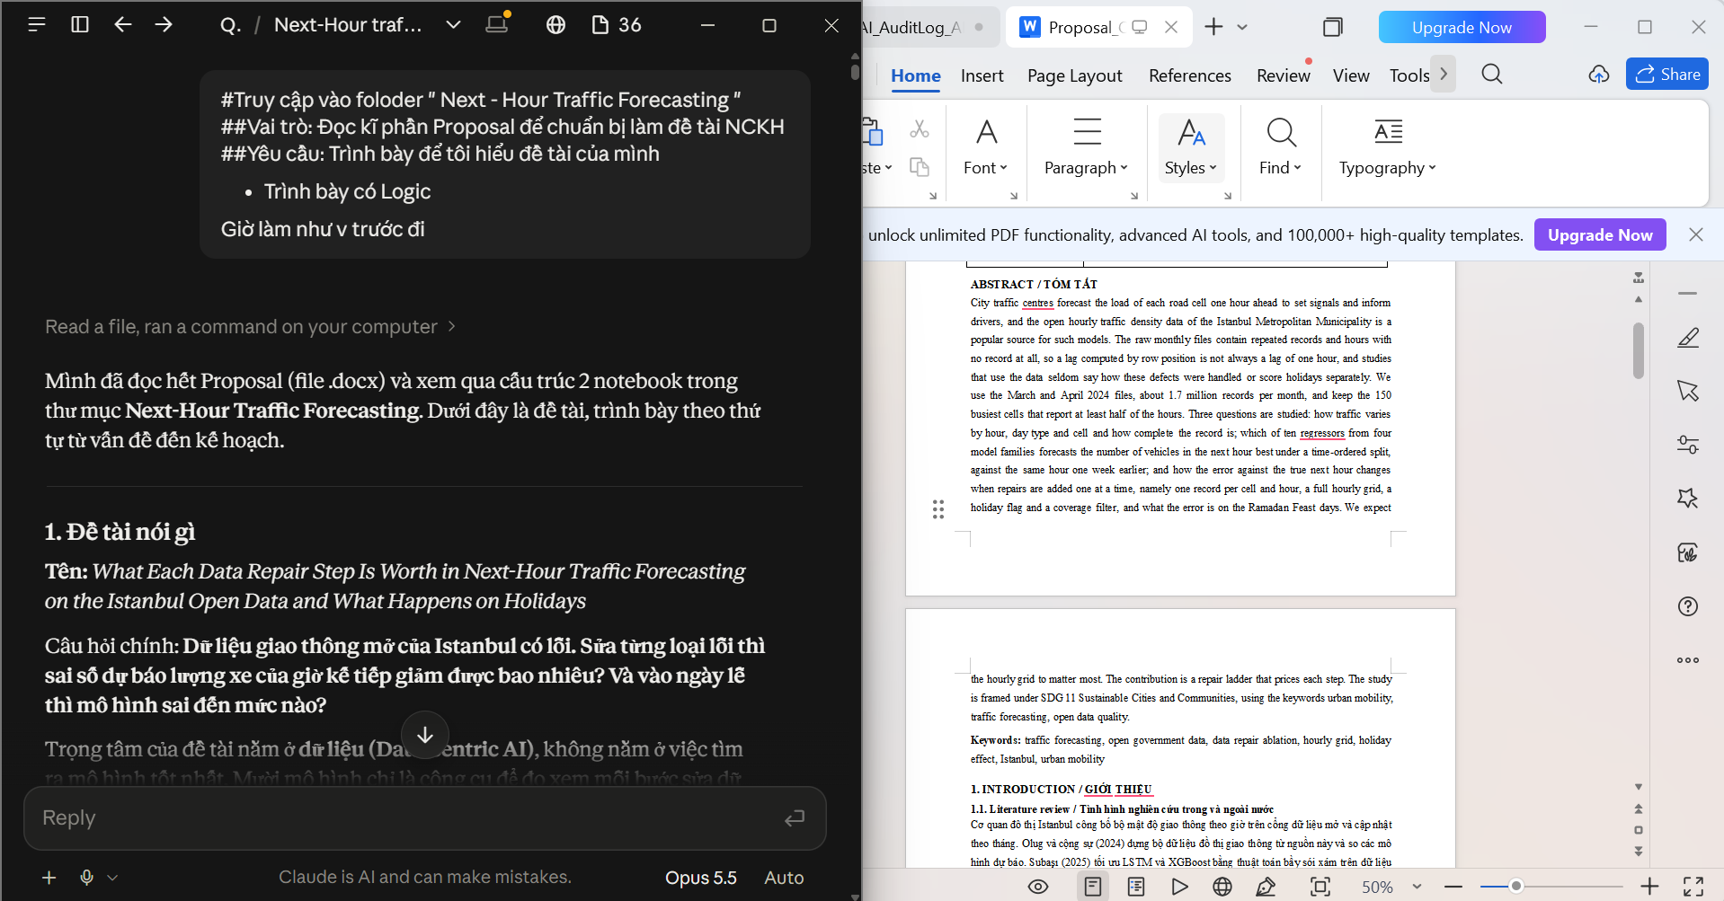
2 | DECISION | Business & Problem Understanding | Bài đã viết theo mẫu IEEE cho ACDSA 2027; cần chọn hội nghị hợp chủ đề "chất lượng dữ liệu + dự báo", phí và hạn nộp phù hợp. | So sánh hai hội nghị ACDSA 2027 (IEEE) và ICIIT 2027 (ACM) về phạm vi chủ đề, định dạng bài (template, số trang), hạn nộp, địa điểm và phí đăng ký; đánh giá hội nghị nào phù hợp hơn với một nghiên cứu data-centric về dự báo giao thông trên dữ liệu mở. | AI tra trang nộp bài ACDSA: tối đa 6 trang IEEE, vượt trang trả thêm 50 USD, kèm điểm chưa chắc (trang vẫn ghi ACDSA 2025, chưa rõ phí theo bài hay theo trang). ICIIT 2027 (TP.HCM, hạn 30/10/2026): có template DOC/LaTeX, full paper được đăng kỷ yếu; bài theo mẫu ACM sigconf, 4–5 trang. | Critical Thinking: Không tin ngay thông tin phí vì trang ACDSA còn ghi năm 2025; nhóm tự mở trang nộp bài chính thức. Contextualization: Nhóm ở TP.HCM; ICIIT giới hạn 4–5 trang. Creative Synthesis: Viết lại theo template ICIIT, giữ hình và số từ notebook. Decision Ownership: Nhóm chuyển sang nộp ICIIT 2027. | 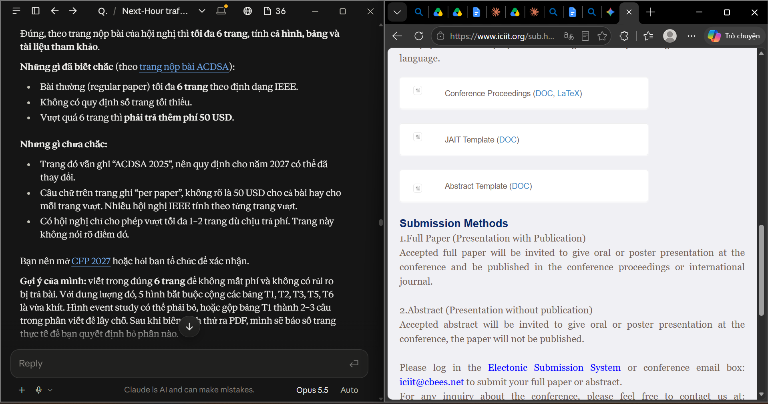
3 | VERIFICATION | Business & Problem Understanding | Chuẩn bị câu hỏi vấn đáp: "Đề tài của em có đóng góp gì cho cá nhân hay xã hội?" | Đề xuất cách trình bày rõ ràng nhất cho nội dung "Đóng góp của đề tài" → (làm rõ lại yêu cầu) Xây dựng câu trả lời vấn đáp cho câu hỏi "Đề tài có đóng góp gì cho xã hội và cho bản thân?", chia theo nhóm đối tượng hưởng lợi, mỗi ý gắn với một kết quả định lượng của đề tài và nêu rõ giới hạn để tránh overclaim. | Lần đầu AI hiểu nhầm là cần vẽ hình: vẽ hình 2 phần (repair steps; holiday echo), đề xuất lưu report/fig_contribution.png, cập nhật main.tex và hỏi chọn A hoặc B. Sau khi nhóm sửa yêu cầu, AI trả lời theo 3 nhóm (xã hội, cộng đồng làm dữ liệu, bản thân) gắn số thật: 4,2 xe; 54,2 → 41,8; 45,7% lag sai giờ; cảnh báo không nói "giảm kẹt xe". | Critical Thinking: Phát hiện AI hiểu sai mục đích (vẽ hình thay vì câu trả lời để nói) → HALLUCINATION (Context Misunderstanding). Contextualization: Câu trả lời vấn đáp cần ngắn, có số, không nói quá phạm vi. Creative Synthesis: Yêu cầu thêm bản 30 giây và chuyển thành Claude Doc để ôn. Decision Ownership: Dùng bản có câu giới hạn: kết quả chỉ trên 150 ô đông nhất Istanbul, dự báo trước 1 giờ. | 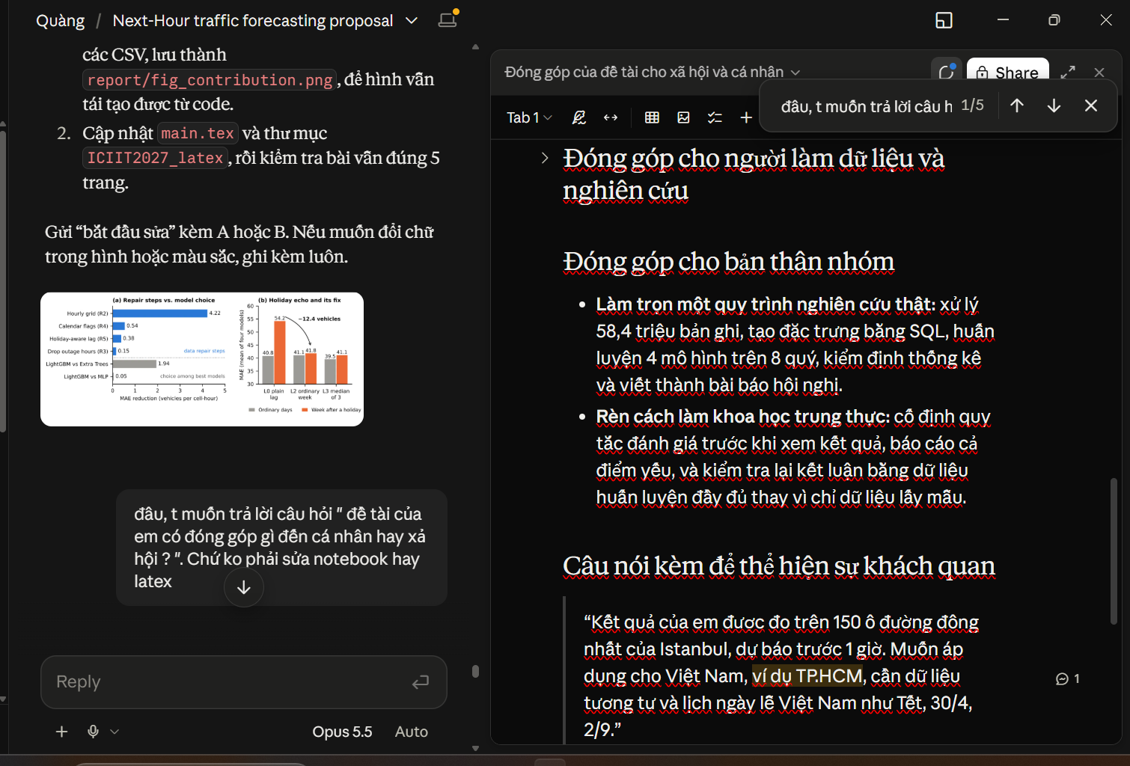
4 | DECISION | Data Understanding & Preparation | Đề cương dùng 03–04/2024; trước đó nhóm định lấy 2023–2025. Cần biết cổng IBB thực sự có những tháng nào. | Kiểm tra qua CKAN API của cổng dữ liệu mở IBB những tháng nào của bộ Hourly Traffic Density hiện có sẵn, và đề xuất cửa sổ thời gian phù hợp để vừa chọn ô, vừa huấn luyện và kiểm thử theo quý, thay cho phương án 2023–2025 ban đầu. | AI kiểm tra qua API CKAN của IBB (07/10/2026): cổng có 61 file, tháng cuối là 01/2025 → năm 2025 không đủ. Đề xuất 2022–2024: năm 2022 để chọn ô và huấn luyện, 8 quý 2023–2024 để kiểm thử. | Critical Thinking: Cửa sổ 2023–2025 sẽ thiếu gần cả năm 2025, nên không so được theo mùa. Contextualization: 36 file khoảng 58,4 triệu dòng phải xử lý được trên laptop → dùng DuckDB thay vì nạp hết vào RAM. Creative Synthesis: Chọn ô chỉ dựa trên năm 2022 để không nhìn vào năm kiểm thử. Decision Ownership: Nhóm chốt dữ liệu 2022–2024 và viết lại notebook theo cửa sổ này. | 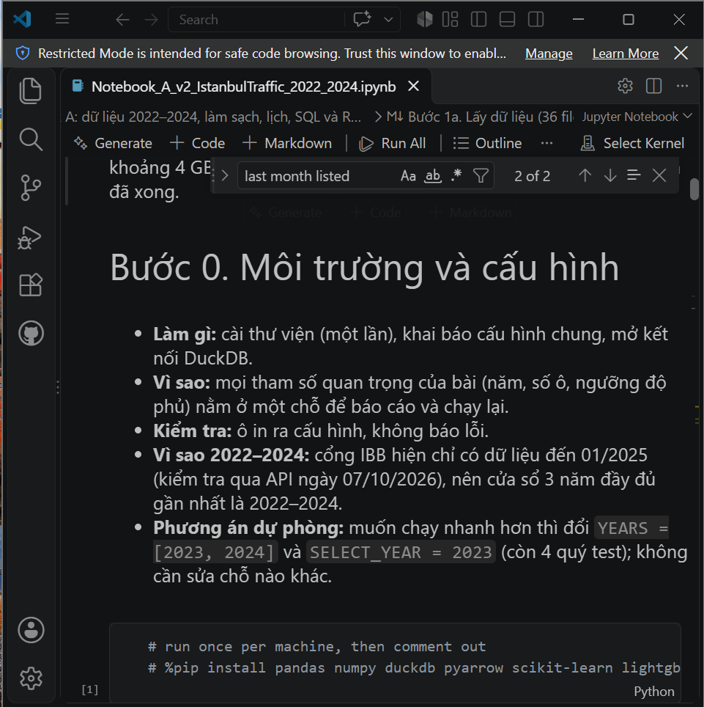 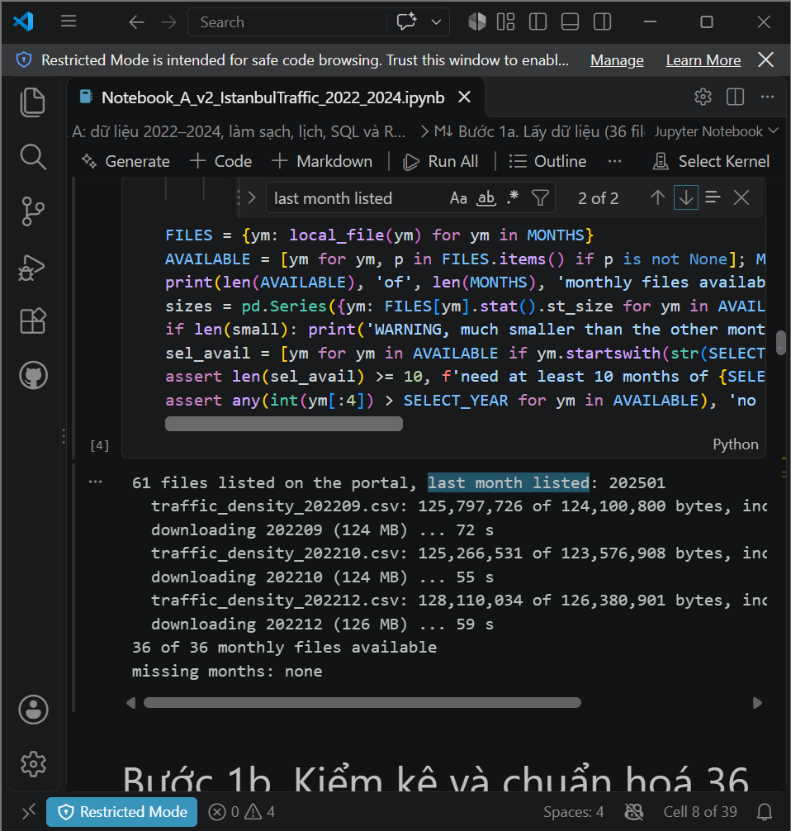
5 | VERIFICATION | Data Understanding & Preparation | Đề cương ghi code mẫu "đã chạy thử trên dữ liệu giả lập đúng định dạng" và giả định file thô có bản ghi trùng. | Ràng buộc cho toàn bộ dự án: không sử dụng dữ liệu giả lập; mọi bước kiểm tra và mọi con số báo cáo phải chạy trên 36 file CSV thật của IBB. Hãy kiểm kê từng file (số dòng, khoá trùng theo ô và giờ, toạ độ, timestamp lỗi) và đối chiếu với các giả định trong đề cương. | AI chuyển sang kiểm kê trực tiếp 36 file thật (Notebook A, Bước 1b): 58.393.117 dòng, 0 file có khoá trùng, 0 file đảo toạ độ. | Critical Thinking: Giả định "file thô có bản ghi trùng" trong đề cương không đúng với dữ liệu thật. Contextualization: Bài báo phải báo số thật; số từ dữ liệu giả lập không dùng được. Creative Synthesis: Vẫn giữ bậc R1 (gộp trùng) trong thang sửa để kiểm chứng, và ghi rõ R1 = R0. Decision Ownership: Mọi con số trong bài và slide lấy từ CSV do notebook tạo ra. | 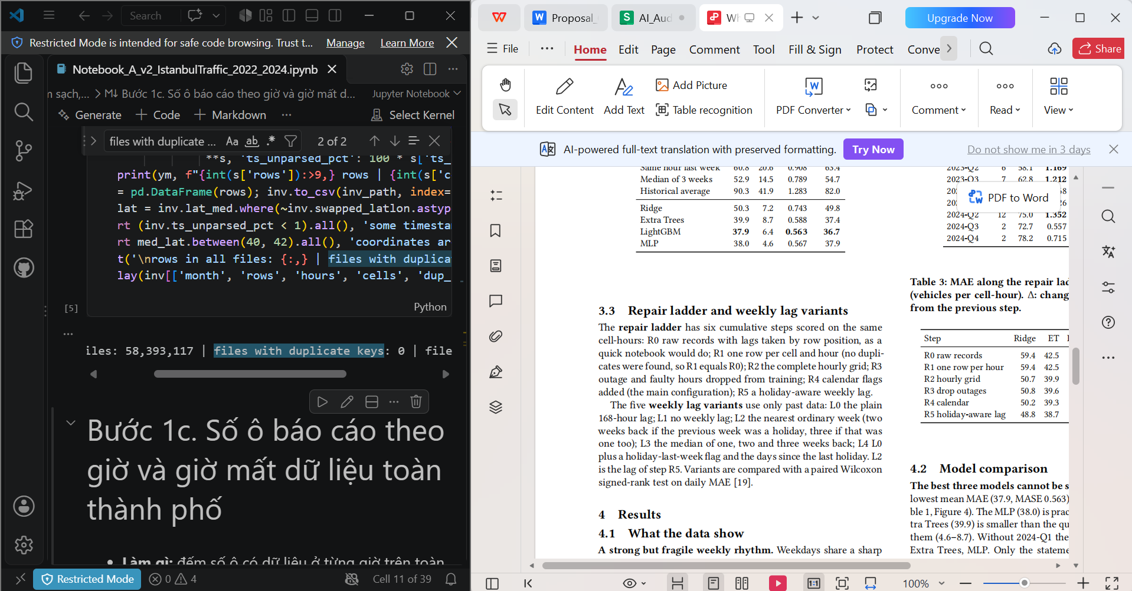
6 | PROBLEM-SOLVING | Data Understanding & Preparation | Có giờ vẫn có dữ liệu nhưng giá trị vô lý (ví dụ 29/04/2024 chỉ khoảng 1 xe mỗi ô), làm lag và mục tiêu bị sai. | Trên dữ liệu thật có những giờ vẫn có bản ghi nhưng lưu lượng toàn thành phố thấp bất thường (ví dụ 29/04/2024, khoảng 1 xe mỗi ô). Đề xuất tiêu chí phát hiện các giờ có giá trị sai (value fault) để xử lý như giờ mất dữ liệu, bảo đảm không gắn nhầm ngày lễ. | AI đề xuất cờ value_fault: giờ có trung bình toàn thành phố dưới 20% trung vị của cùng giờ trong 4 tuần trước và 4 tuần sau → xử lý như giờ mất dữ liệu; ngày lễ không bao giờ bị gắn cờ. | Critical Thinking: Ngày lễ vốn vắng xe nên dễ bị gắn nhầm là lỗi → phải loại trừ ngày lễ. Contextualization: Ngày lễ chính là đối tượng của RQ3, gắn nhầm sẽ xoá mất dữ liệu cần đo. Creative Synthesis: Gộp giờ mất dữ liệu và giờ sai thành một quy tắc "không chấm điểm", chốt trước khi kiểm thử. Decision Ownership: Giữ ngưỡng 20%; kết quả 99 giờ bị gắn cờ; ghi ngưỡng này là điểm cần thử độ nhạy. | 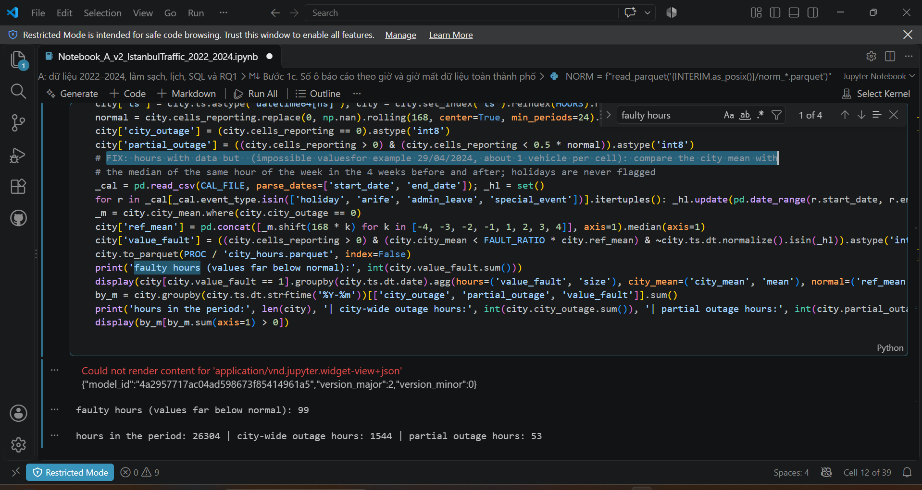
7 | DECISION | Data Understanding & Preparation | Arife (ngày trước lễ) chỉ nghỉ buổi chiều; gắn cờ cả ngày sẽ làm sai đặc trưng của buổi sáng. | Arife (ngày trước lễ) tại Thổ Nhĩ Kỳ chỉ nghỉ buổi chiều. Cờ is_arife trong bảng đặc trưng nên mã hoá cho cả ngày hay chỉ từ một mốc giờ nhất định? Đề xuất cách cài đặt trong truy vấn SQL tạo đặc trưng. | AI sửa câu SQL Q6: is_arife_y chỉ bằng 1 từ 13:00 (giả định theo quy định nghỉ nửa ngày của khu vực công). | Critical Thinking: Buổi sáng ngày arife vẫn là ngày làm việc bình thường. Contextualization: Lịch nhóm tự dựng ghi chú "half day from 13:00" cho các ngày arife. Creative Synthesis: Sửa ngay trong SQL (CASE WHEN HOUR(ts_y) >= 13) thay vì sửa ở Python. Decision Ownership: Giữ giả định và ghi rõ đây là giả định trong notebook. | 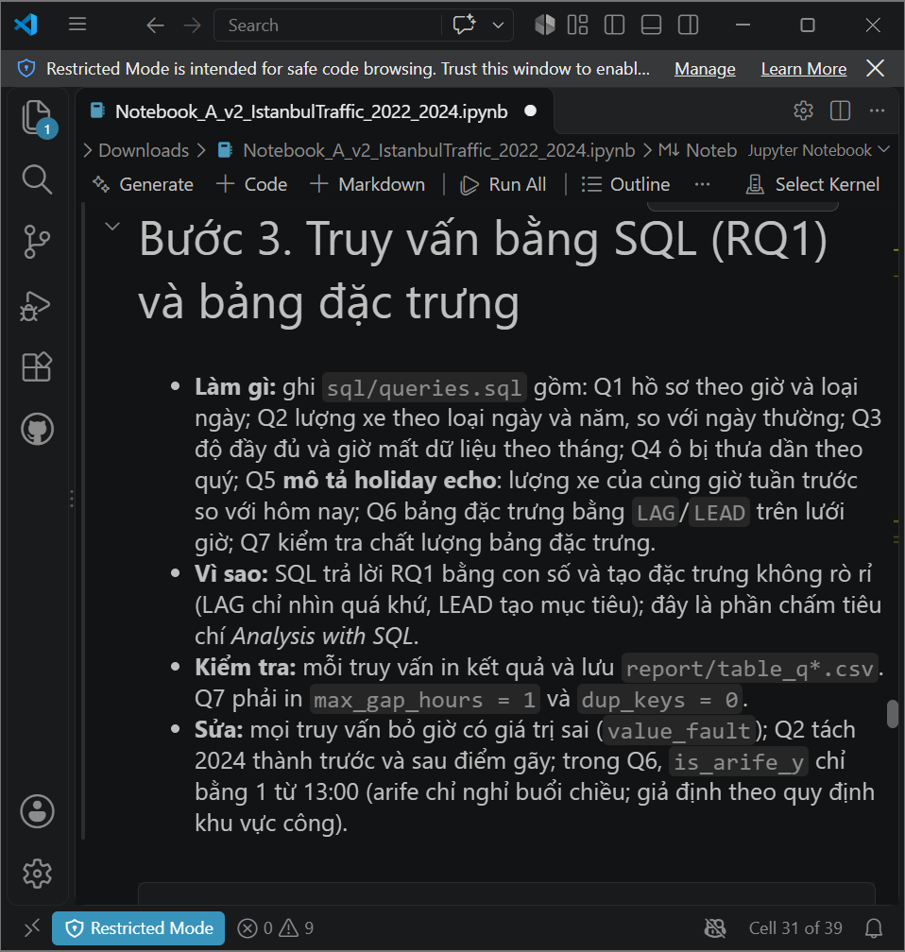 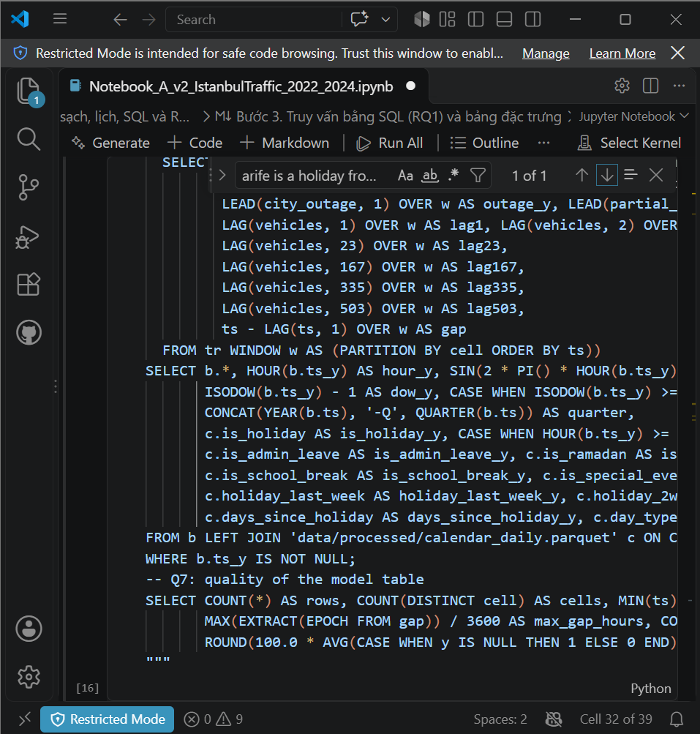
8 | PROBLEM-SOLVING | Exploratory Data Analysis (EDA) | Cần tìm ngày bất thường mà lịch chưa ghi; danh sách ban đầu lẫn các ngày thiếu giờ, trông thấp chỉ vì thiếu dữ liệu. | Xác định các ngày có lưu lượng thấp bất thường so với cùng thứ trong các tuần lân cận nhưng chưa được ghi trong lịch ngày lễ, loại trừ ảnh hưởng của những ngày bị thiếu giờ dữ liệu. | AI sửa: chỉ xét ngày có ít nhất 20 giờ dữ liệu, so lượng xe của ngày với trung vị cùng thứ trong 4 tuần quanh đó, liệt kê 25 ngày thấp nhất và cho biết lịch đã ghi chưa. Output: "low days (ratio < 0.8) not in the calendar: 4 -> check the news and add them to the calendar file". | Critical Thinking: Ngày thiếu giờ (mất dữ liệu đêm/sáng) cho tỷ lệ thấp giả, không phải ngày nghỉ. Contextualization: Ngày nghỉ chưa có trong lịch sẽ bị tính là ngày thường và làm sai RQ3. Creative Synthesis: Dùng danh sách này để bổ sung lịch, ví dụ ngày nghỉ bù Kurban 2024 (ghi chú "traffic about 0.71 of a normal day"). Decision Ownership: Bổ sung các ngày còn thiếu vào calendar_2022_2025.csv rồi chạy lại từ Bước 2a. | 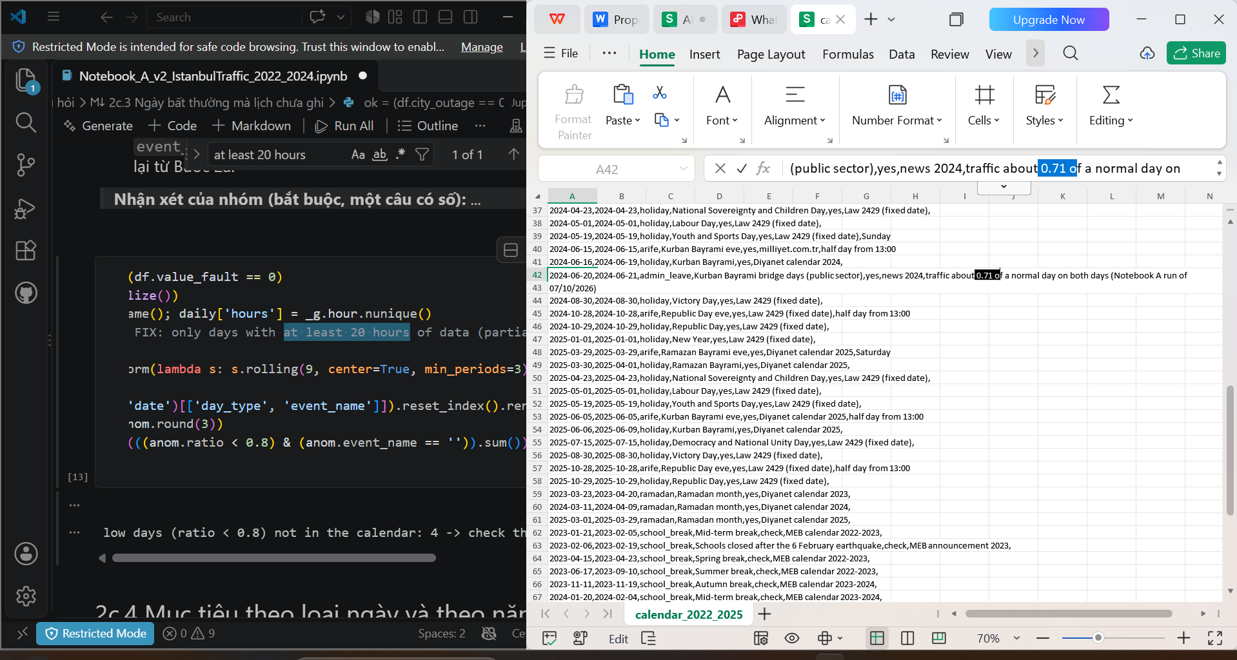
9 | DECISION | Exploratory Data Analysis (EDA) | Từ khoảng 24/01/2024 lượng xe ngày thường tăng vọt, còn tỷ lệ cuối tuần/ngày thường giảm từ khoảng 0,9 xuống 0,65 chỉ sau một tuần. | Từ khoảng 24/01/2024, lưu lượng ngày thường tăng đột ngột và tỷ lệ cuối tuần/ngày thường giảm mạnh. Đánh giá đây là thay đổi thật của giao thông hay một level break trong dữ liệu, và đề xuất cách xử lý trong phân tích mô tả và trong đánh giá mô hình. | AI đề xuất coi đây là thay đổi cách thu thập số liệu (giả thuyết), tách năm 2024 thành trước/sau điểm gãy trong Q2, và báo thêm MAE khi bỏ quý 2024-Q1 (quy tắc đặt trước). | Critical Thinking: Lượng xe ngày thường 60 ngày trước/sau 24/01/2024: 271,6 → 491,8 (+81,1%); giao thông thật không đổi nhanh vậy, IBB không có tài liệu nên chỉ là giả thuyết. Contextualization: Điểm gãy rơi vào giữa giai đoạn kiểm thử, có thể đổi thứ hạng mô hình. Creative Synthesis: Thêm cột MAE_without_2024-Q1 và chỉ kết luận khi thứ hạng giống nhau ở cả hai cột. Decision Ownership: Báo điểm gãy ở mục 2.3 và phần Limitations của bài ("unexplained"). | 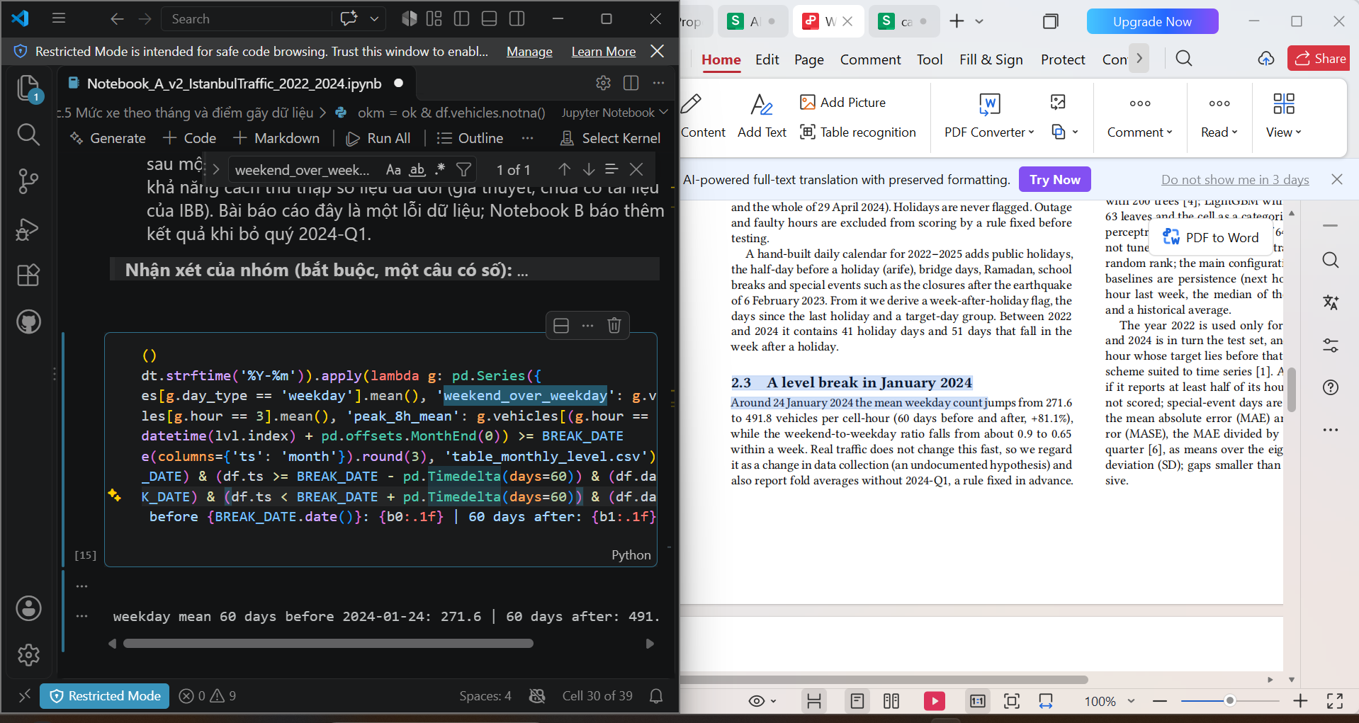
10 | VERIFICATION | Exploratory Data Analysis (EDA) | Giả thuyết "holiday echo": lag tuần trước sai lệch vào ngày lễ và tuần sau lễ. Cần bằng chứng trên dữ liệu thô trước khi huấn luyện. | Viết truy vấn SQL (window function LAG 168 giờ) tính tỷ lệ lưu lượng cùng giờ tuần trước so với hiện tại theo từng loại ngày, để kiểm tra lag tuần có bị lệch vào ngày lễ và tuần sau lễ hay không trước khi huấn luyện mô hình. | AI viết Q5 (LAG 168 giờ): tỷ lệ tuần trước/hôm nay là 1,428 vào ngày lễ, 0,764 ở tuần sau lễ, 1,001 ở ngày thường. | Critical Thinking: Tỷ lệ chỉ mô tả dữ liệu, chưa chứng minh mô hình bị ảnh hưởng. Contextualization: Cần nối RQ1 (mô tả) với RQ3 (giá trị của lag tốt hơn). Creative Synthesis: Kiểm chứng tiếp bằng event study và 5 phiên bản lag ở Notebook B. Decision Ownership: Đưa vào bài như bằng chứng "The echo is visible before any model is fitted" (mục 4.1). | 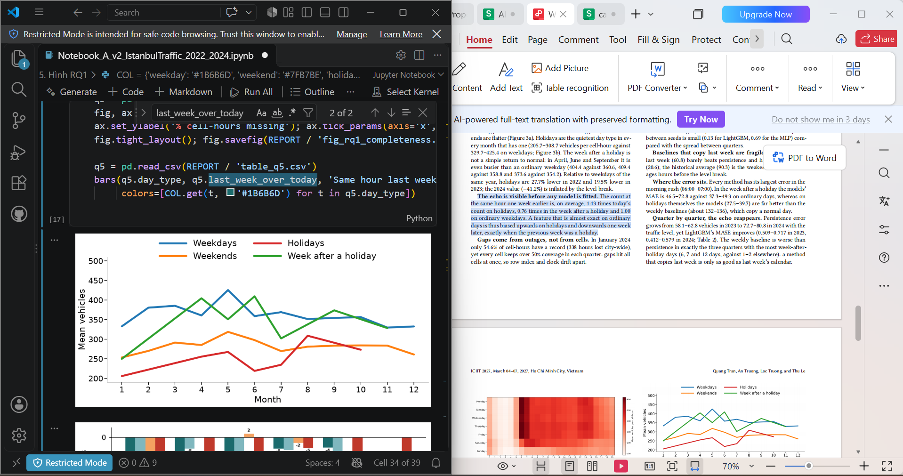
11 | DECISION | Modeling & Regression Analysis | Đề cương liệt kê 10 mô hình; chạy 10 mô hình × 6 bậc sửa × 8 quý quá nặng cho laptop và không phục vụ câu hỏi chính. | Đề cương đề xuất 10 mô hình. Với giới hạn tài nguyên của laptop và 8 quý kiểm thử, hãy đề xuất một tập mô hình nhỏ đại diện cho các họ mô hình khác nhau, đủ để trả lời câu hỏi chính về giá trị của từng bước sửa dữ liệu. | AI đề xuất 4 mô hình đại diện 4 họ: Ridge (tuyến tính), Extra Trees (rừng cây), LightGBM (boosting, cell là biến phân loại), MLP (mạng nơ-ron nhỏ); tham số cố định, không tinh chỉnh. | Critical Thinking: So 10 mô hình không trả lời câu hỏi chính là "mỗi bước sửa dữ liệu đáng giá bao nhiêu". Contextualization: Giới hạn thời gian và RAM của laptop 16 GB. Creative Synthesis: Mỗi mô hình đại diện một cách dùng lag tuần (Ridge đọc được hệ số). Decision Ownership: Nhóm chốt 4 mô hình: 9 cấu hình × 4 mô hình × 8 quý. | 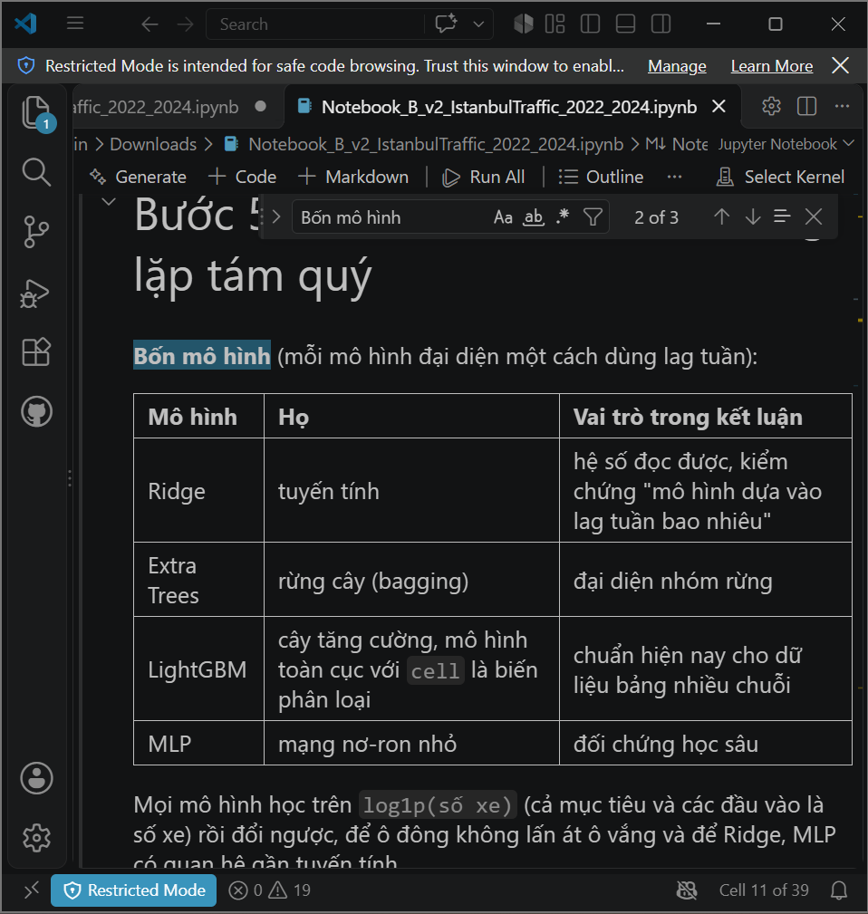 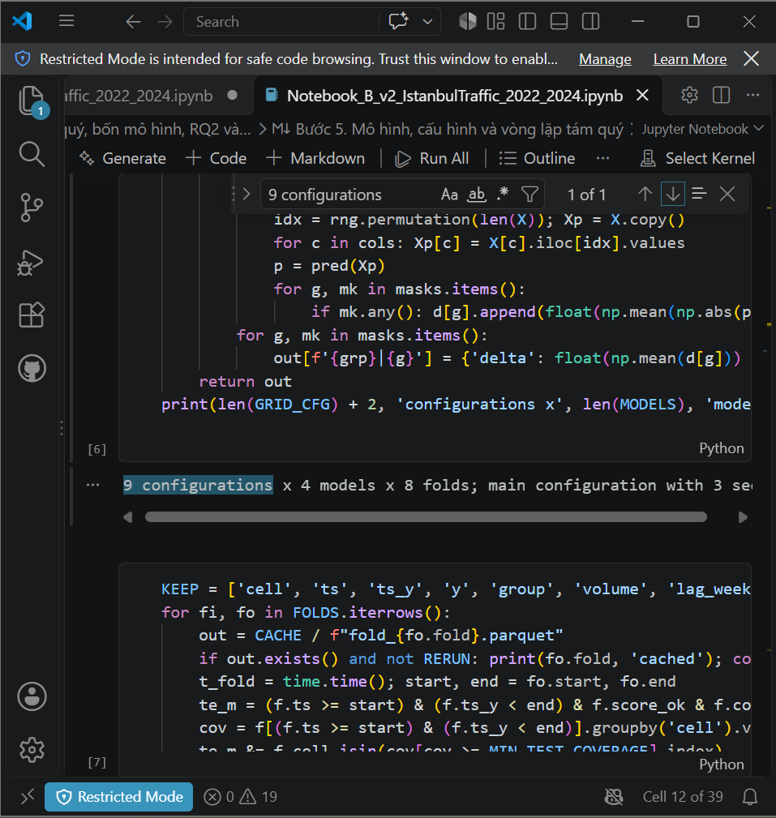
12 | DECISION | Modeling & Regression Analysis | Nhóm thắc mắc vì sao không chia train/test theo tỷ lệ quen thuộc 80/20. | Vì sao không chia train/test theo tỷ lệ 80/20 như thông thường? So sánh random split và time-based split (expanding window) cho bài toán dự báo chuỗi thời gian, xét rủi ro data leakage và yêu cầu đánh giá riêng các kỳ lễ. | AI giải thích: với chuỗi thời gian không chia ngẫu nhiên 80/20 vì rò rỉ tương lai; dùng cửa sổ mở rộng: mỗi quý 2023–2024 làm test một lần, học mọi giờ trước quý đó, nên tỷ lệ train/test thay đổi theo quý. | Critical Thinking: Chia ngẫu nhiên cho phép mô hình học từ giờ sau để đoán giờ trước, làm kết quả đẹp giả. Contextualization: Mỗi kỳ lễ phải nằm trong tập test đúng một lần để đo holiday echo. Creative Synthesis: Báo trung bình ± độ lệch chuẩn qua 8 quý thay vì một con số. Decision Ownership: Giữ cửa sổ mở rộng; tập train tăng từ 1.277.100 lên 3.400.648 dòng có sẵn qua 8 quý. | 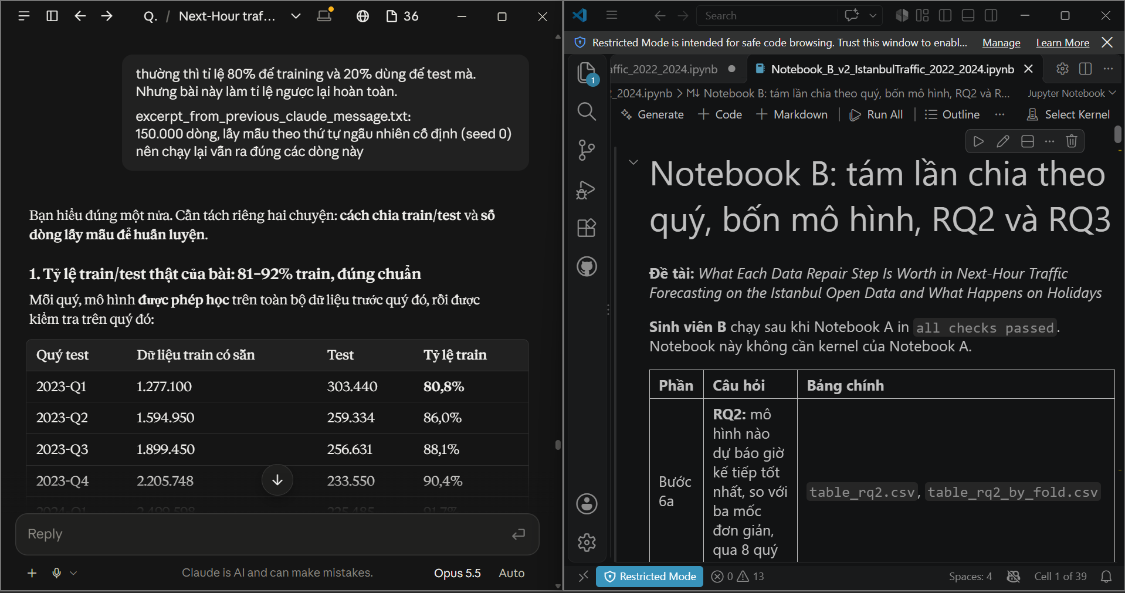
13 | PROBLEM-SOLVING | Modeling & Regression Analysis | Mỗi lần học chỉ dùng 150.000 dòng lấy mẫu vì RAM; nhóm lo kết luận thay đổi nếu dùng toàn bộ dữ liệu. | Phân tích ưu và nhược điểm của việc tăng tập huấn luyện từ 150.000 dòng lấy mẫu lên toàn bộ dữ liệu trong giới hạn RAM của laptop; nếu vượt RAM thì mô hình xử lý thế nào? Đề xuất một bước kiểm tra độ nhạy chỉ để quan sát, không thay đổi các kết quả đã báo cáo. | AI so các phương án; đề xuất giữ TRAIN_CAP = 150.000 và thêm 1 ô kiểm tra độ nhạy chỉ in kết quả: Ridge và LightGBM, quý 2023-Q2 và 2024-Q3, lag L0 và L2, học trên toàn bộ dòng; 2 quy tắc đọc chốt trước khi chạy. | Critical Thinking: Tăng dữ liệu có thể đổi kết luận, nên phải kiểm chứng bằng số chứ không đoán. Contextualization: Laptop 16 GB không chạy nổi cả 4 mô hình trên toàn bộ dữ liệu cho mọi quý. Creative Synthesis: Chỉ chạy 2 quý đại diện và 2 mô hình, không ghi đè file kết quả. Decision Ownership: Nhóm tự chạy: Rule 1 và Rule 2 đều PASS (LightGBM 2024-Q3 L0: 30.25 → 28.75) → giữ 150.000 dòng và thêm đoạn "Sensitivity" vào bài. | 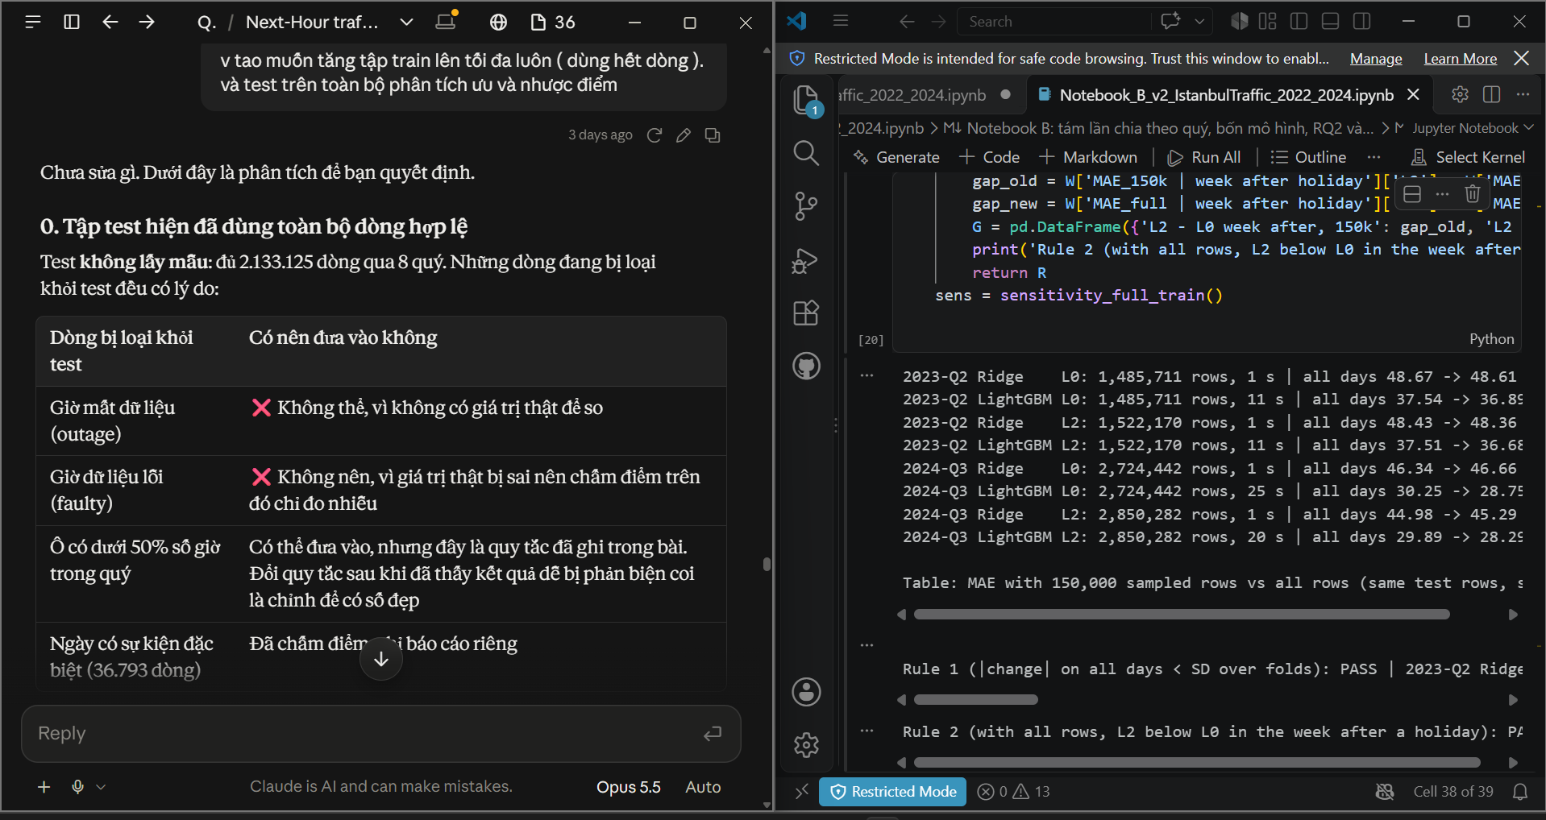
14 | PROBLEM-SOLVING | Modeling & Regression Analysis | Lần chạy đầu của ô kiểm tra độ nhạy báo lỗi AssertionError: "test rows differ from the cache". | Cell kiểm tra độ nhạy báo lỗi "AssertionError: test rows differ from the cache" (kèm ảnh lỗi). Xác định nguyên nhân và sửa code sao cho MAE được so sánh trên đúng cùng tập dòng kiểm thử. | AI nhận lỗi do code của mình: thứ tự dòng của feat.parquet khác thứ tự trong cache. Sửa bằng reindex theo cặp (cell, ts) rồi kiểm tra lại mục tiêu y khớp hoàn toàn. | Critical Thinking: Lỗi nằm ở giả định sai của code AI (cùng thứ tự dòng) → HALLUCINATION (Logic Error). Contextualization: Phải so MAE trên đúng cùng các dòng test thì kiểm tra độ nhạy mới công bằng. Creative Synthesis: Giữ các assert để bắt lỗi im lặng thay vì xoá chúng cho chạy qua. Decision Ownership: Chạy lại sau khi sửa; các assert đều qua và có kết quả ở Entry 13. | 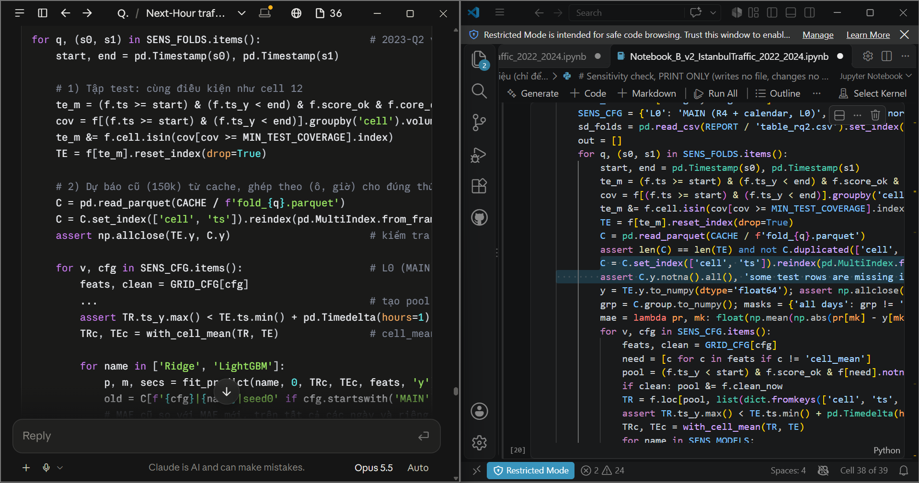
15 | PROBLEM-SOLVING | Modeling & Regression Analysis | Dữ liệu thô bị mất cả giờ, nên "dòng trước" không còn là "giờ trước"; cần đo lỗi này ảnh hưởng thế nào. | Thiết kế thí nghiệm ablation (repair ladder) đo mức thay đổi MAE khi lần lượt thêm từng bước sửa dữ liệu, bắt đầu từ bảng thô lấy lag theo thứ tự dòng; đồng thời định lượng tỷ lệ lag không đúng khoảng cách giờ. | AI dựng thang sửa R0–R5 chấm trên cùng ô và giờ, và đo tỷ lệ lag sai giờ: 0,522% lag 1 giờ và 45,728% lag 1 tuần sai giờ ở R0; 0% sau lưới giờ đầy đủ. | Critical Thinking: So sánh chỉ có nghĩa khi mọi bậc được chấm trên cùng tập dòng. Contextualization: Đây là đóng góp chính của bài. Creative Synthesis: Đọc mức chênh giữa hai bậc liền nhau và so với độ lệch chuẩn giữa các quý. Decision Ownership: Kết luận: lưới giờ (R2) đáng giá 4,22 trong 5,3 xe; các bậc sau nhỏ hơn SD; MLP còn tệ hơn ở R5. | 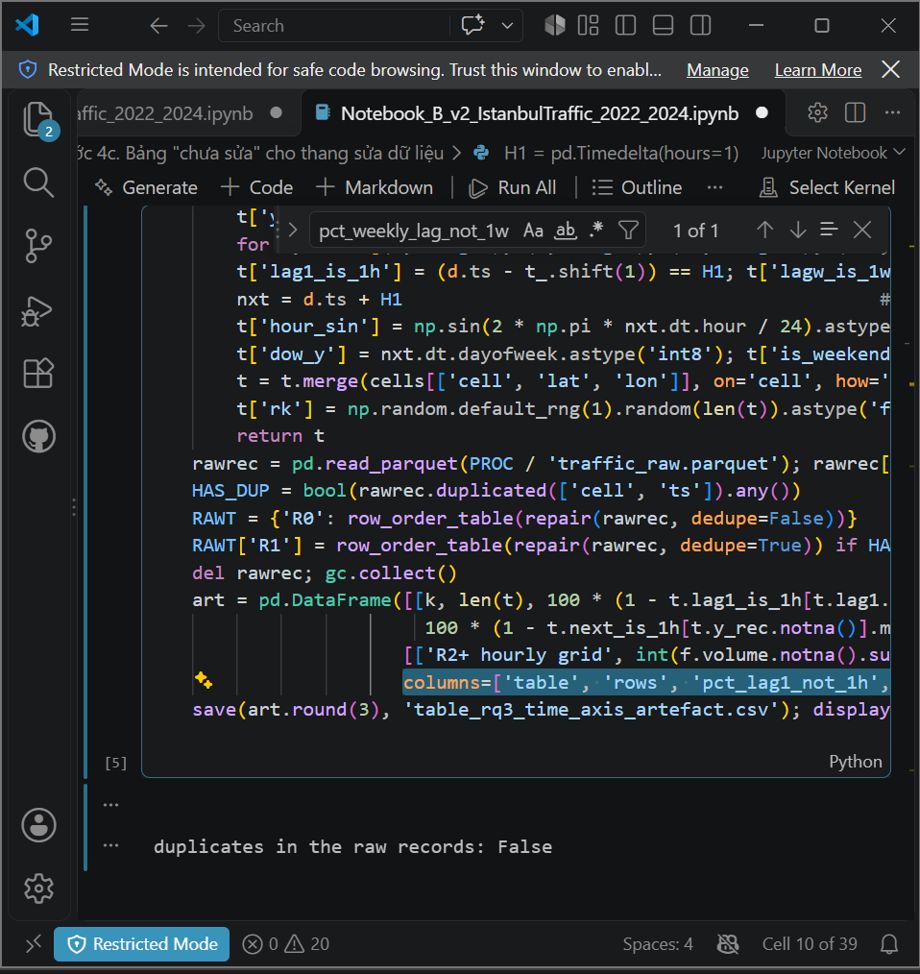 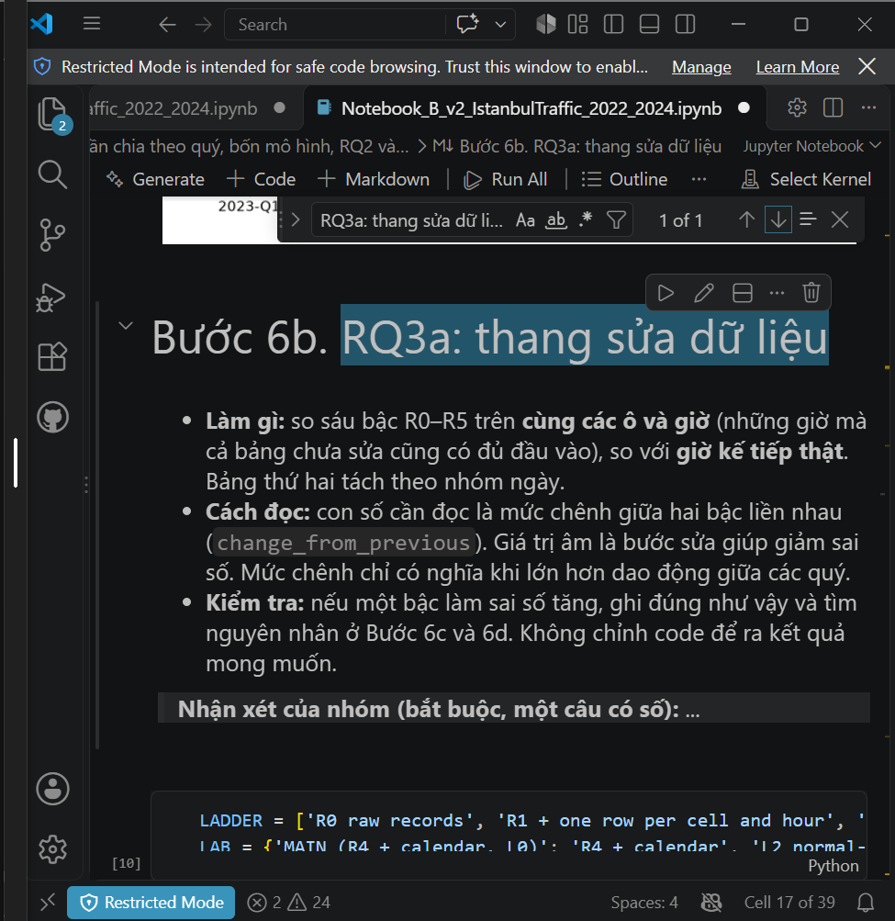
16 | DECISION | Modeling & Regression Analysis | Tuần sau lễ, lag "cùng giờ tuần trước" trỏ đúng vào ngày lễ nên kéo dự báo xuống. | Tuần sau ngày lễ, đặc trưng lag 168 giờ trỏ đúng vào ngày lễ. Đề xuất các phương án tạo lag tuần thay thế (chỉ dùng dữ liệu quá khứ) và phương pháp kiểm định thống kê để so sánh các phương án này. | AI đề xuất 5 phiên bản: L0 lag 168 giờ, L1 bỏ lag tuần, L2 tuần thường gần nhất, L3 trung vị 3 tuần, L4 = L0 + cờ ngày lễ; so bằng Wilcoxon theo cặp ngày và event study theo số ngày từ kỳ lễ. | Critical Thinking: Thêm cờ ngày lễ (L4) tưởng là đủ nhưng thực tế xấu hơn L0 (+3,5 xe ở ngày +7); bỏ lag (L1) tệ hơn ở ngày thường. Contextualization: Cần cách sửa rẻ, không cần mô hình mới. Creative Synthesis: Báo cả cái giá trên ngày thường, không chỉ phần lợi. Decision Ownership: Chọn L2 làm bậc R5: MAE tuần sau lễ 54,2 → 41,8, ngày thường chỉ tệ hơn 0,2 xe. | 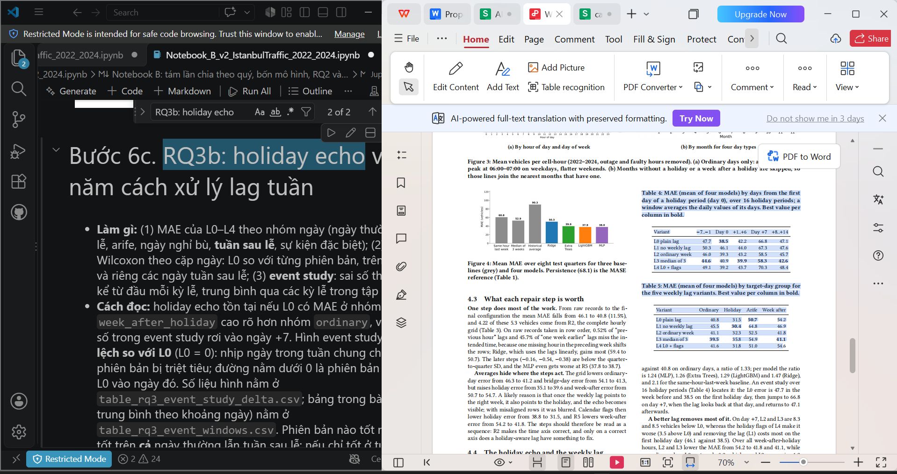
17 | VERIFICATION | Evaluation, Visualization & Reporting | Bản xem trước bài báo (ICIIT preview) có các hình không thấy trong 2 notebook; sợ bị hỏi nguồn hình khi bảo vệ. | Các hình trong bản preview bài báo không xuất hiện khi chạy 2 notebook. Kiểm tra từng hình trong thư mục report/ được tạo bởi cell nào của Notebook A và B, chỉ ra hình nào không tái lập được, và cách trả lời nếu hội đồng hỏi về nguồn gốc hình. | AI so từng hình trong ICIIT2027_preview.pdf với hình notebook tạo ra trong report/: chỉ 1/8 hình do notebook tạo, 7 hình vẽ bằng code ngoài Notebook A/B; một số số liệu lệch CSV. Sau đó AI viết lại bài ICIIT chỉ dùng hình trong report/ và số trong CSV. | Critical Thinking: Hình không tái lập được từ notebook là hình "bịa" về nguồn gốc → HALLUCINATION (Fabrication). Contextualization: Hội đồng có thể yêu cầu chạy lại để ra đúng hình. Creative Synthesis: Lập bảng đối chiếu hình ↔ ô code; ghi chú trong main.tex rằng mọi hình lấy từ report/. Decision Ownership: Chỉ dùng hình và số do notebook tạo ra. | 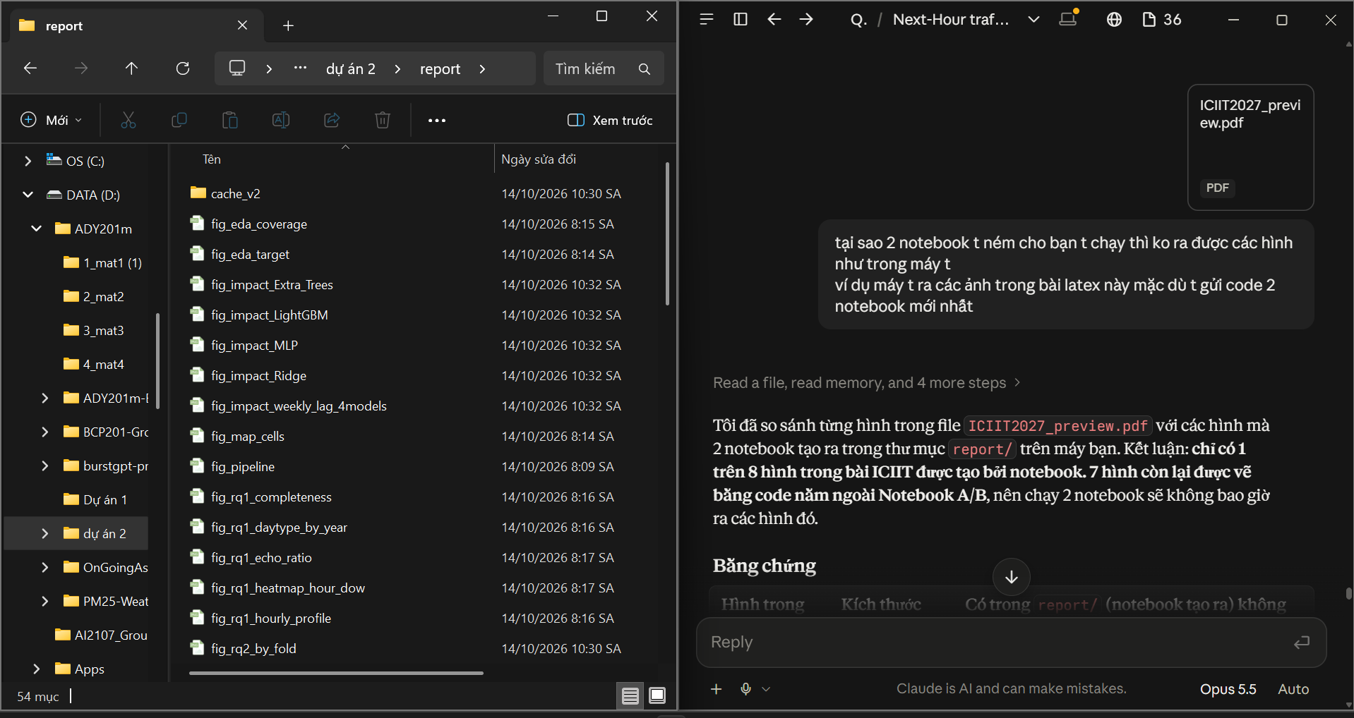
18 | DECISION | Evaluation, Visualization & Reporting | Hình quy trình (Hình 1 của bài) cần thể hiện đề tài; bản chi tiết nhiều nhánh bị rối. | Chỉnh sửa hình pipeline của nghiên cứu: giảm bớt chi tiết, chỉ giữ các nhánh quyết định kết quả; giữ nguyên ô Open data và Time split, bổ sung thông tin "150 ô đông nhất (2022)" vào ô Pre-processing. | AI vẽ lại phương án C: chỉ giữ các nhánh quyết định kết quả (Open data → Pre-processing → Time split → 3 nhánh phân tích → Repair priorities), thêm ô "150 busiest cells (2022)". | Critical Thinking: Hình nhiều chi tiết làm loãng thông điệp chính của bài. Contextualization: Đây là Hình 1 của bài 5 trang, người đọc nhìn đầu tiên. Creative Synthesis: Nhóm tự chỉ định giữ nguyên ô Open data và Time split, thêm thông tin 150 ô. Decision Ownership: Chốt phương án C, dùng trong bài và slide. | 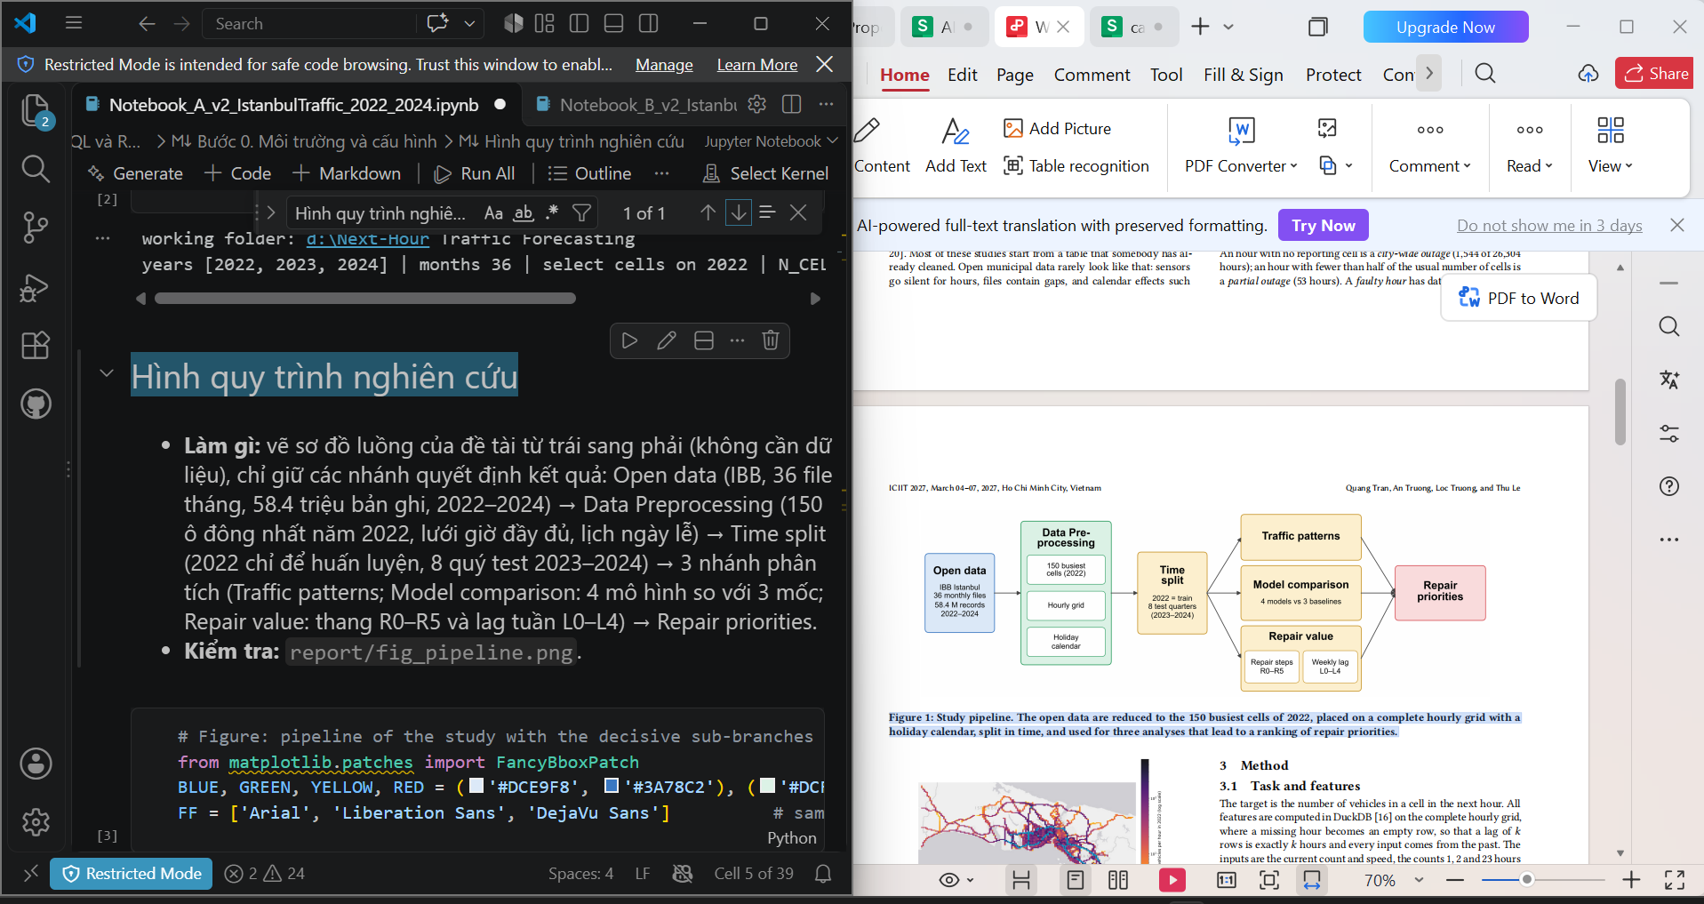
19 | DECISION | Evaluation, Visualization & Reporting | Ba mô hình tốt nhất có MAE gần bằng nhau; cần biết có được tuyên bố "mô hình tốt nhất" không. | Đề xuất những thay đổi có thể làm kết quả khác đi và những điểm yếu mà reviewer có thể chất vấn, đặc biệt về việc khẳng định "mô hình tốt nhất" khi chênh lệch MAE giữa các mô hình nhỏ. | AI gợi ý: (1) thêm bảng độ nhạy cho ngưỡng FAULT_RATIO và số ô N_CELLS; (2) nêu điểm yếu: 3 mô hình đầu gần bằng nhau khi không tinh chỉnh, nên "best model" không chắc, còn kết luận về các bước sửa thì chắc hơn. | Critical Thinking: Chênh lệch giữa 3 mô hình (37,9 / 38,0 / 39,9) nhỏ hơn độ lệch chuẩn giữa các quý (4,6–8,7). Contextualization: Reviewer sẽ hỏi vì sao chọn LightGBM. Creative Synthesis: Thêm cột MAE* không có 2024-Q1 và báo thứ tự đổi khi bỏ quý này. Decision Ownership: Viết trong bài "The best three models cannot be separated", chỉ khẳng định 3 mô hình phi tuyến thắng Ridge và các mốc; bảng độ nhạy ngưỡng để làm sau. | 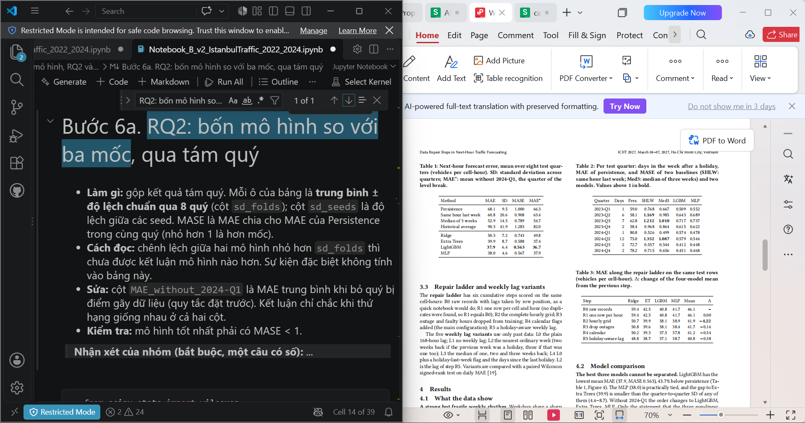
20 | PROBLEM-SOLVING | Evaluation, Visualization & Reporting | MAE trung bình của mỗi phương pháp không cho biết sai số tập trung ở đâu; nhóm cần giải thích vì sao baseline "cùng giờ tuần trước" yếu và mô hình sai nhiều vào lúc nào. | Phân rã sai số dự báo của 3 baseline (Same hour last week, Median of 3 weeks, Historical Average) và 4 mô hình theo loại ngày và theo giờ trong ngày, sử dụng lại các dự báo đã lưu trong cache (không huấn luyện lại); minh hoạ thêm trên một tuần sau lễ của ô đông xe nhất. | AI viết ô phân rã sai số trong Notebook B (bảng theo loại ngày, MAE theo giờ, hình một tuần ví dụ). Kết quả: vào ngày lễ baseline "tuần trước" sai 135,8 xe trong khi 4 mô hình chỉ sai 27,5–39,7; tuần sau lễ mô hình sai 46,5–72,8 so với 37,3–49,3 ngày thường; mọi phương pháp sai nhiều nhất lúc 06:00–07:00. | Critical Thinking: Một con số MAE trung bình không giải thích được vì sao baseline thua và mô hình sai ở đâu. Contextualization: Hội đồng sẽ hỏi vì sao không dùng luôn cách "chép tuần trước" vốn rất đơn giản. Creative Synthesis: Dùng lại dự báo trong cache để phân tích mà không tốn thời gian huấn luyện lại. Decision Ownership: Đưa đoạn "Where the error sits" vào mục 4.2 của bài, nêu rõ tuần sau lễ và giờ cao điểm sáng là chỗ yếu nhất. | 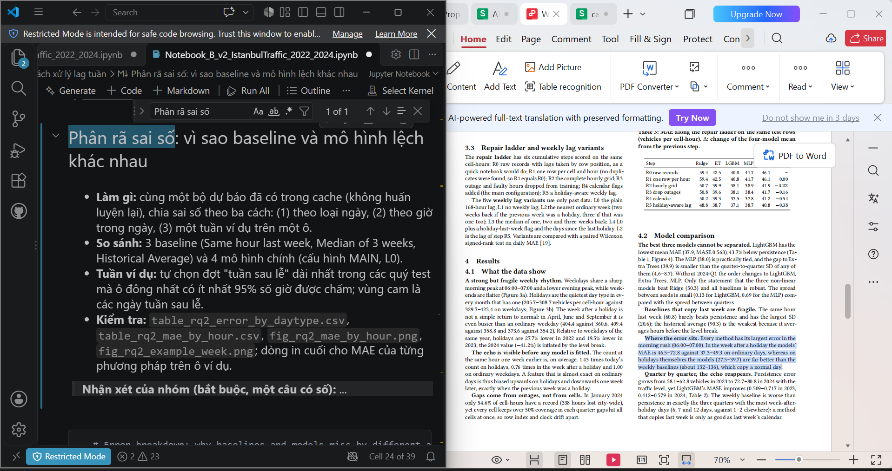
21 | VERIFICATION | Evaluation, Visualization & Reporting | Chuyển bài báo sang hội nghị ICIIT 2027 (Proceedings ACM, mẫu sigconf, giới hạn số trang): cần biết hội nghị yêu cầu gì về định dạng và về việc khai báo sử dụng AI tạo sinh trong bài. | Chuyển bài báo sang template ACM sigconf của ICIIT 2027, giữ nguyên hình và số liệu lấy từ Notebook A và B; đối chiếu bài với yêu cầu của hội nghị và chính sách tác giả của ACM, đặc biệt là quy định khai báo việc sử dụng công cụ AI tạo sinh. | AI chuyển bài sang mẫu ACM (acmart, sigconf), dùng hình trong thư mục report/ và số trong CSV; chỉ ra rằng chính sách tác giả của ACM yêu cầu khai báo việc dùng AI tạo sinh, nên thêm vào phần Acknowledgments câu "The authors used Claude (Anthropic) to assist with analysis code and language editing; all code, numbers and text were checked by the authors", kèm ghi chú nhắc nhóm đối chiếu câu này với nhật ký dùng AI. | Critical Thinking: Câu khai báo do AI soạn có thể nói thiếu hoặc nói quá mức độ AI tham gia, nên phải đối chiếu với việc dùng AI thực tế của nhóm. Contextualization: Hội nghị ACM yêu cầu minh bạch về AI; khai báo sai có thể làm bài bị từ chối hoặc bị rút sau khi đăng. Creative Synthesis: Dùng chính AI Audit Log này làm căn cứ kiểm tra câu khai báo; mọi số trong bài được kiểm lại từ CSV của notebook. Decision Ownership: Giữ câu khai báo trong phần Acknowledgments của bản nộp ICIIT. | 